Solicitud gráfica
 | Área: | Ciencias Naturales |  |  | Fecha:
 | Grado: | 6 |  |  | 2015-09-07
 | Título del tema: | La célula, unidad estructural y funcional |  |  | ¿Cuaderno de estudio o recurso? | Recurso
 | Editor: | Diego Molina |  |  | Motor del recurso | Diaporama F1

 | Código guión o recurso: | CN_06_02_REC10 | ← Para determinar este código, visite la hoja de Ayuda
 |  |  |  |  | ESPECIFICACIÓN DE ARCHIVOS A ENTREGAR
Núm. | Archivo Shutterstock o ruta en web | Imagen para: | Tipo | Ubicación de la imagen en el recurso Diaporama F1 | Nombre imagen SMALL | Tamaño imagen SMALL | Nombre imagen ZOOM | Tamaño imagen ZOOM | Descripción | Observaciones
IMG01 | 99888455 | Recurso Diaporama F1 | Fotografía | Contenido | CN_06_02_REC10_IMG01.png | 950 x 608 px |  |  | Célula, cromosoma y ADN | 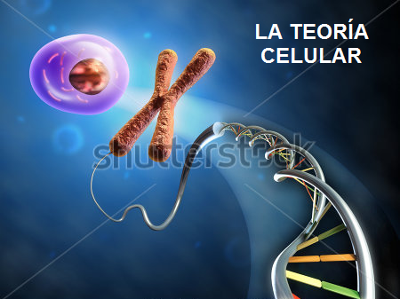
IMG02 | 241349896 | Recurso Diaporama F1 | Fotografía | Contenido | CN_06_02_REC10_IMG02.png | 950 x 608 px |  |  | Collage de animales | 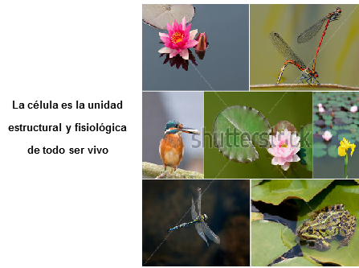
IMG03 | 269040503 | Recurso Diaporama F1 | Fotografía | Contenido | CN_06_02_REC10_IMG03.png | 950 x 608 px |  |  | División celular | 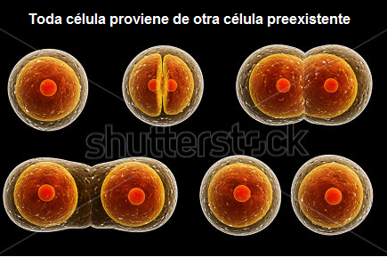
IMG04 | 214470439 | Recurso Diaporama F1 | Fotografía | Contenido | CN_06_02_REC10_IMG04.png | 950 x 608 px |  |  | Estructura química | 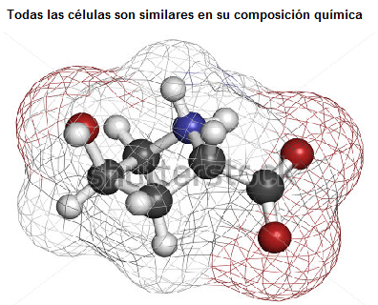
IMG05 | 137320700 | Recurso Diaporama F1 | Fotografía | Contenido | CN_06_02_REC10_IMG05.png | 950 x 608 px |  |  | Neuronas | 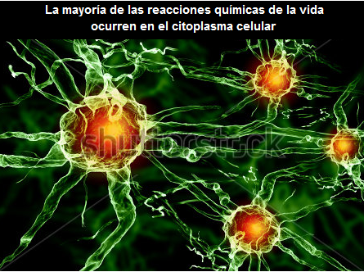
IMG06 | 238349143 | Recurso Diaporama F1 | Fotografía | Contenido | CN_06_02_REC10_IMG06.png | 950 x 608 px |  |  | División celular con cromosomas | 